ご利用の流れ・申込書202503
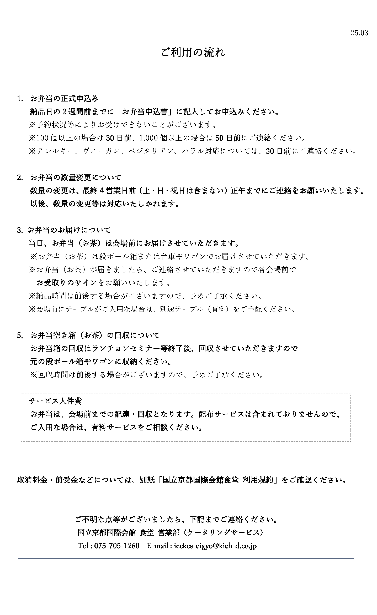
【お申込先】 |  | 株式会社 国立京都国際会館食堂 |  |  |  |  |  |  |  | 担当 |  | （ ） | 宛 |  |  | 25.03
TEL： | 075-705-1260 |  |  | FAX: |  | 075-791-3880 |  |  |  | E-mail |  | icckcs-eigyo@kich-d.co.jp

ご記入前に必ず「ご利用の流れ」をご確認ください。 |  |  |  |  |  |  |  |  |  |  | お申込日： |  |  | 年 | 月 |  | 日
お弁当申込書

催事名
ご利用日（納品日） |  |  | 年 |  | 月 | 日 | （ | ） | ※ご利用日ごとにご記入をお願いいたします。
納品場所（会場名）

ご連絡先 ※ご請求先が異なる場合は備考欄にご記載ください
貴社名または貴団体名
ご担当者氏名
ご住所 |  | 〒
お電話番号 |  |  |  |  |  |  |  | 携帯番号（必須） 当日ご連絡がとれる携帯番号を ご記入ください
FAX番号 |  |  |  |  |  |  |  | E-mail
＊
＊
お弁当業者名 |  | お弁当名 （緑茶パック付き） |  |  |  |  | 単価（税込） |  |  | 個数 |  | 小計 | 納品時間 |  | 回収時間

 |  |  |  |  |  |  |  |  |  |  |  | ¥0
 |  |  |  |  |  |  |  |  |  |  |  | ¥0
 |  |  |  |  |  |  |  |  |  |  |  | ¥0
 |  |  |  |  |  |  |  |  |  |  |  | ¥0
 |  |  |  |  |  |  |  |  |  |  |  | ¥0
 |  |  |  |  |  |  |  |  |  |  |  | ¥0
 |  |  |  |  |  |  |  |  |  |  |  | ¥0
 |  |  |  |  |  |  |  |  |  |  |  | ¥0
 |  |  |  |  |  |  | 合計 |  |  | 0 |  | ¥0 | ＊下鴨茶寮は、17時までの お届けとなります。

備考欄：その他ご要望等

取消料金・前受金などについては、別紙「国立京都国際会館食堂 利用規約」をご確認ください。

国立京都国際会館 食堂 営業部（ケータリングサービス） Tel : 075-705-1260 E-mail: icckcs-eigyo@kich-d.co.jp

